Sheet6
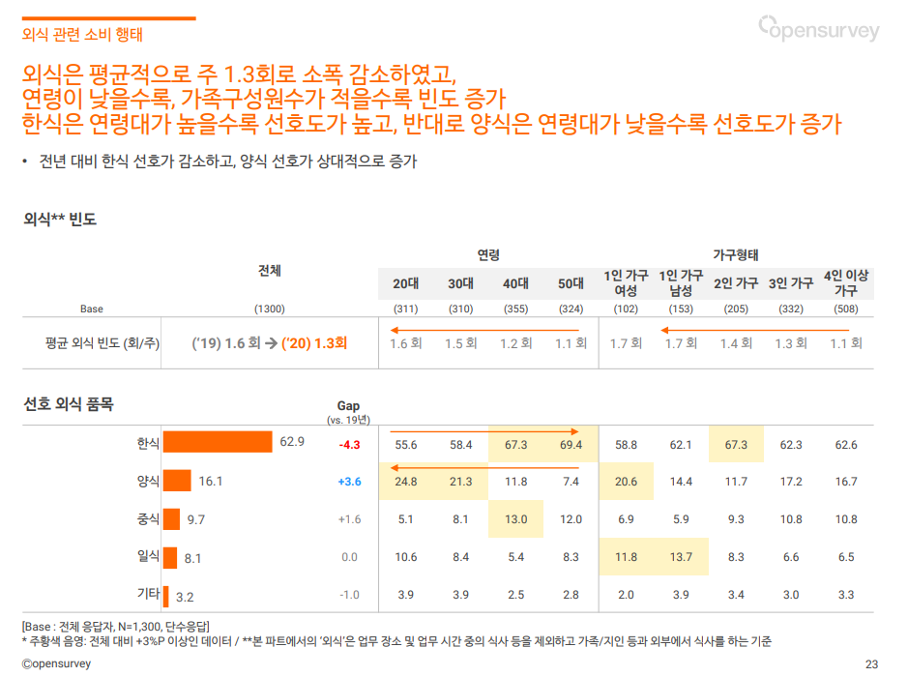
외식 빈도
 |  |  | 연령 |  |  |  | 가구형태
 | 전체 |  | 20대 | 30대 | 40대 | 50대 | 1인가구 여성 | 1인가구 남성 | 2인 가구 | 3인 가구 | 4인 이상 가구
Base(전체응답자/명) | 1300 |  | 311 | 310 | 355 | 324 | 102 | 153 | 205 | 332 | 508
평균 외식 빈호(회/주) | ('19) 1.6회 -> ('20) 1.3회 |  | 1.6 | 1.5 | 1.2 | 1.1 | 1.7 | 1.7 | 1.4 | 1.3 | 1.1

선호 외식 품목
 | 20년 | Gap(vs. 19년)
한식 | 62.9 | -4.3 | 55.6 | 58.4 | 67.3 | 69.4 | 58.8 | 62.1 | 67.3 | 62.3 | 62.6
양식 | 16.1 | 3.6 | 24.8 | 21.3 | 11.8 | 7.4 | 20.6 | 14.4 | 11.7 | 17.2 | 16.7
중식 | 9.7 | 1.6 | 5.1 | 8.1 | 13 | 12 | 6.9 | 5.9 | 9.3 | 10.8 | 10.8
일식 | 8.1 | 0 | 10.6 | 8.4 | 5.4 | 8.3 | 11.8 | 13.7 | 8.3 | 6.6 | 6.5
기타 | 3.2 | -1 | 3.9 | 3.9 | 2.5 | 2.8 | 2 | 3.9 | 3.4 | 3 | 3.3

https://www.mk.co.kr/news/business/view/2011/08/522963/
오픈서베이 식료품 구매 트렌드 리포트 2020(23p)

